Sheet1
(上海汭珩包装科技有限公司出货清单)
Shipping Date 发货日期: |  |  |  | 2025-12-01
快递单号:73583966817708、73583966710466 |  |  |  | 江西永旭机械设备股份有限公司，南昌市南昌县雄溪一路199号 邓小姐13607088157

 | Item Code | ARTICLE | ARTICLE | Order Qty | Back-up Qty | Total Qty | Carton #/Total | Net Weight (kg) | Gross Weight (kg) | REMARK
订单号 | 产品型号 | 客户单号 | PO | 订单数 | 备品数 | 总实发数 | 总箱数\箱号 | 净重（公斤) | 毛重（公斤) | 备注
P25113534 | 25_AULTH12959 | S25111582 | G7690AX | 8900 |  | 9150 | 1-2 |  | 11.6 | 34*22*25
 |  |  |  | 16303 |  | 16777 | 2-2 |  | 21.4 | 46*35*21
合计 |  |  |  | 25203 |  | 25927 | 2 |  | 33 | 0

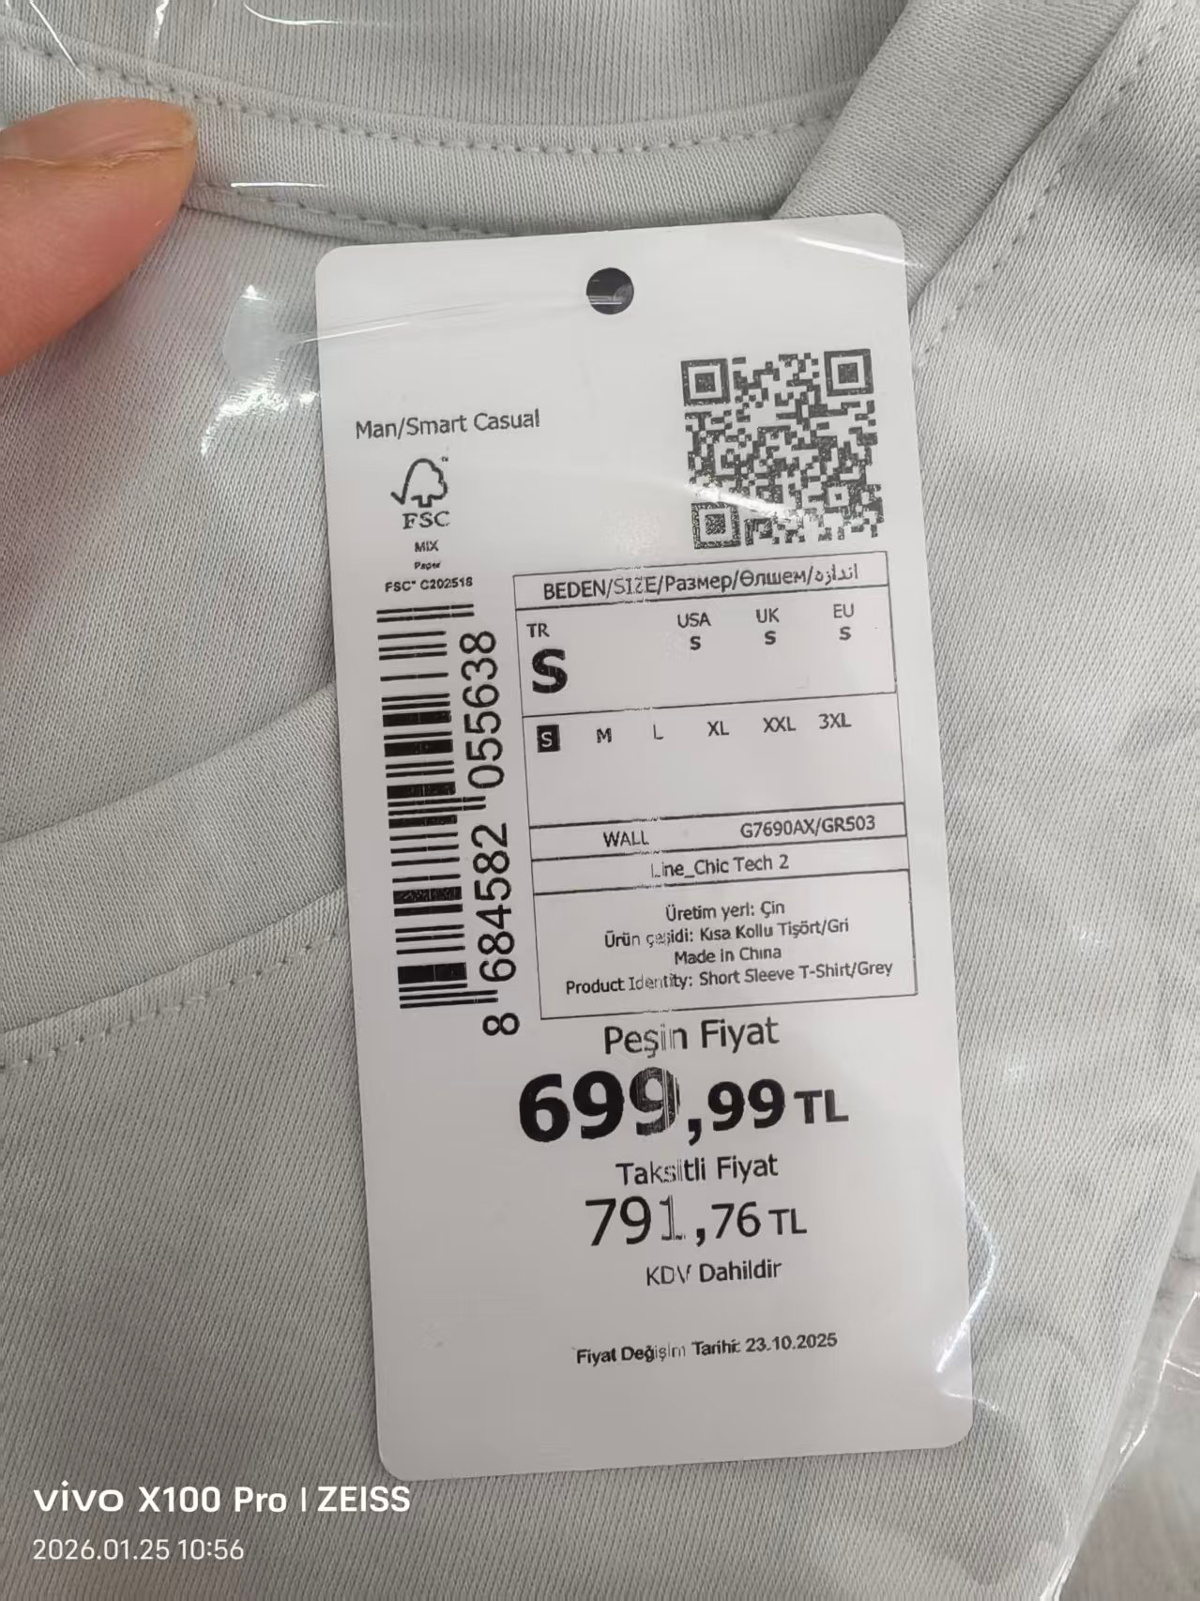
颜色 | 尺码 | 订单数 | 生产数 | 尺码段 |  | PO号 | 款号
BK81-ECOM | L | 300 | 307 | 无XS S M XL XXL 3XL | 无价格 | 1728637 | G7690AX | 追加单1.25
WT34-ECOM | M | 400 | 409 | 无XS S XL XXL |  | 1728637
 | L | 400 | 409
 | 3XL | 100 | 103
BK81 | S | 659 | 683 | 无XS | 有价格 | 1728598,1728599,1728600,1728601,1728602,1728603,1728604,1728605,1728606,1728607,1728608,1728609,1728610,1728611,1728638
 | M | 1977 | 2028
 | L | 1977 | 2028
 | XL | 1977 | 2028
 | XXL | 1318 | 1355
 | 3XL | 659 | 683
GR503 | S | 456 | 476 | 无XS | 有价格 |  |  | 40
 | M | 1368 | 1406
 | L | 1368 | 1406
 | XL | 1368 | 1406
 | XXL | 912 | 941
 | 3XL | 456 | 476
BK81 | S | 6 | 7 | 无XS 3XL | 有价格 | 1728597
 | M | 9 | 10
 | L | 9 | 10
 | XL | 6 | 7
 | XXL | 3 | 4
GR503 | S | 4 | 5 | 无XS 3XL | 有价格
 | M | 6 | 7
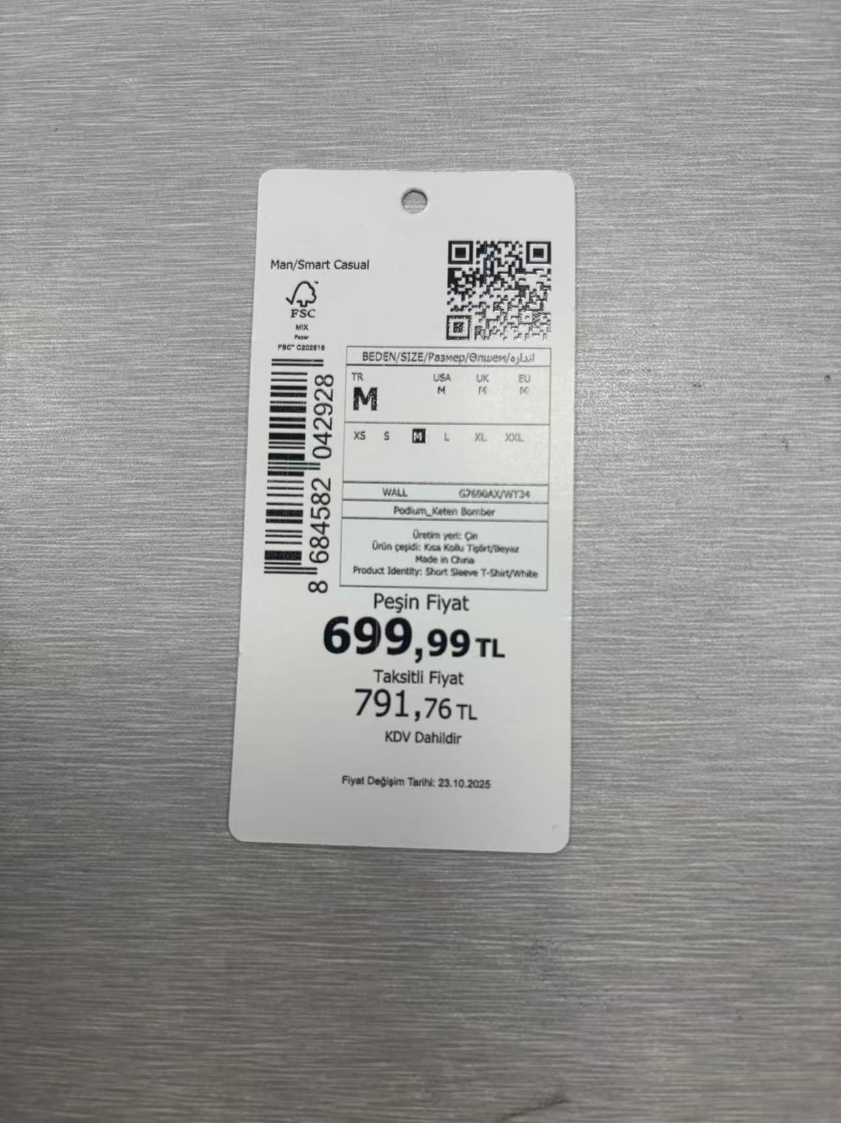
 | L | 6 | 7
 | XL | 4 | 5
 | XXL | 2 | 3
WT34-ECOM | 3XL | 30 | 32 | 无XS S M L XL XXL | 无价格 | 1728588,1728589,1728591,1728592
WT34 | XS | 12 | 23 | 无3XL | 有价格 | 1728593
 | S | 36 | 48
 | M | 36 | 48
 | L | 24 | 35
 | XL | 12 | 23
 | XXL | 12 | 23
WT34 | S | 20 | 21 | 无XS | 有价格 | 1728604,1728606,1728610,1728611
 | M | 60 | 62
 | L | 60 | 62
 | XL | 60 | 62
 | XXL | 40 | 42
 | 3XL | 20 | 21
WT34 | S | 1642 | 1676 | 无XS 3XL | 有价格 | 1728597,1728598,1728599,1728600,1728601,1728602,1728603,1728605,1728607,1728608,1728609,1728638
 | M | 2463 | 2513 |  |  |  |  | 60
 | L | 2463 | 2513
 | XL | 1642 | 1676
 | XXL | 821 | 838
合计 |  | 25203 | 25927

